1.機能概要
文書番号 |  |  | KTD33-100 | APPID | AIAN_W_SFM_CORRECTIVE_INPUT | APP名 | 画像解析周辺システム |  | 作成日 | 2023-06-05 | 更新日 | 2023-06-05 | ページ

文書名 |  |  | システム設計書 | 画面ID | CORRECTIVE_INPUT | 画面名 | 是正処置入力画面 |  | 作成者 | 馬 | 更新者 | 馬

1-1 |  | 機能概要

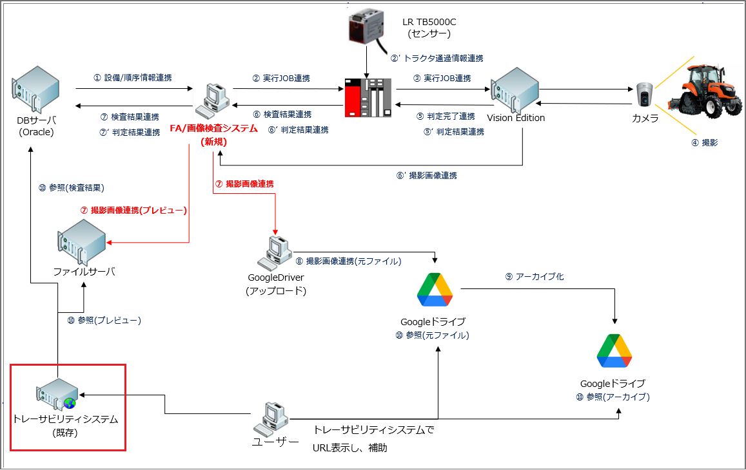

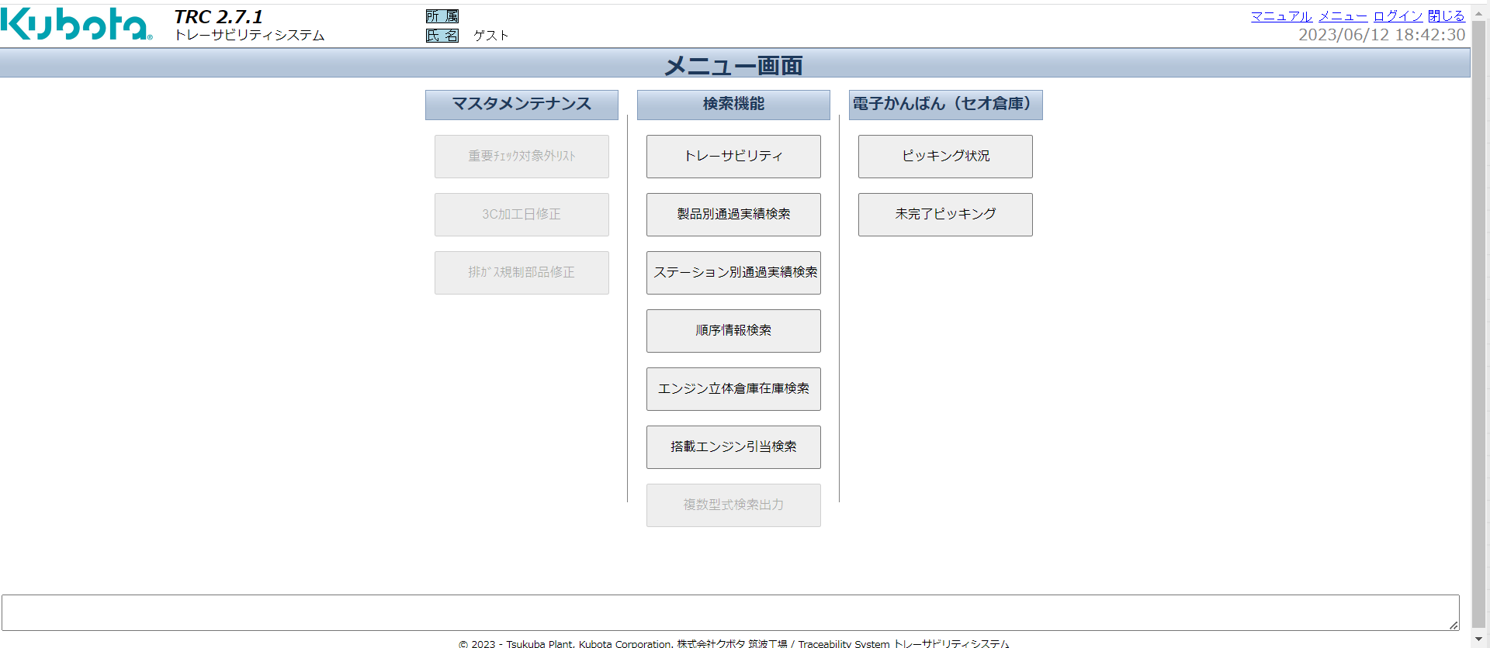

AI外観検査

是正処置入力

検査項目マスタ

検査グループマスタ

型式紐づけ

 | 既存のトレーサビリティシステム画面に新規追加した画面。
 | Vision Editionで撮影した画像とDBに連携さてた判定結果を表示する画面。
 | IDNOと月度連番を検索条件として検索を行い、ワーク毎の画像（ファイルサーバーから取得）と検査結果を画面に表示する。
 | 検査結果がの検査項目に対し是正処置を入力し、DBに保存する。

全体シーケンス図

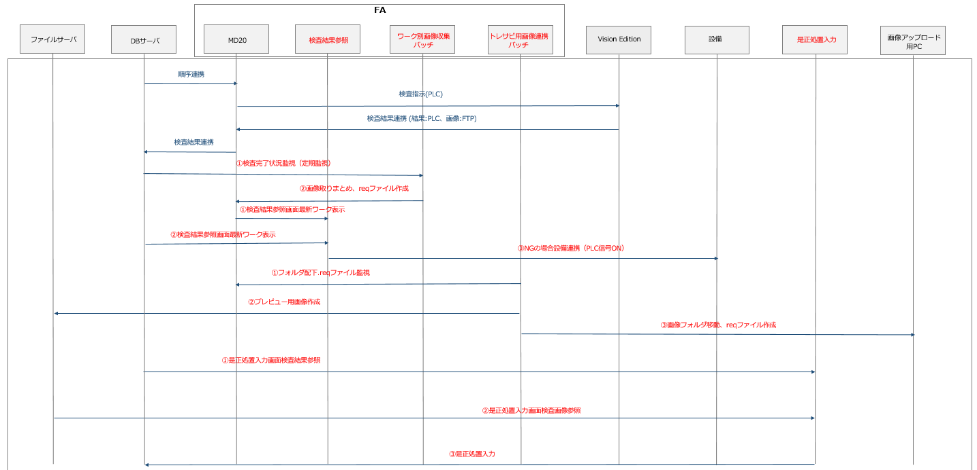

 | 【画面遷移】

 | 是正処置入力製品検索画面 |  |  |  | 是正処置入力検査結果一覧画面 |  |  | 是正処置入力画面

検索結果よりダブルクリックで別ウインドウで表示。

検査結果よりダブルクリックで是正処置入力画面に遷移する、是正処置入力画面の「戻る」ボタン押下で是正処置入力検査結果一覧画面に遷移する

1-2 |  | 機能一覧

 | No | 機能名 |  | 機能概要
 | 1 | 是正処置入力製品検索画面 |  | 検索条件に紐づく製品情報を取得し、画面に表示表示する、検索結果をダブルクリックして是正処置入力検査結果一覧画面を別ウインドウで表示する。

 | 2 | 是正処置入力検査結果一覧画面 |  | 前画面で選択したデータに紐づいた検査結果、検査画像のプレビュー画像を取得し、画面に表示する。検査結果をダブルクリックで是正処置入力画面に遷移する
 |  |  |  | プレビュー画像はファイルサーバーに格納されているものから取得。
 |  |  |  | プレビュー画像は工程によって管理されない場合、また管理対象工程でも期限を過ぎると削除される場合がある。その場合、検査画像は枠ごと非表示とする。
 | 3 | 是正処置入力画面 |  | 入力した是正処置（是正結果、是正タイプ、不良タイプ、是正コメント）をDBに更新する。
 |  |  |  | 戻るボタンで更新を中止し是正処置入力検査結果一覧画面に遷移する。

1-3 |  | 制約条件

2.画面定義
文書番号 |  |  |  | KTD33-100 |  |  |  |  |  | APPID |  |  | AIAN_W_SFM_CORRECTIVE_INPUT |  |  |  |  |  | APP名 |  | 画像解析周辺システム |  |  |  |  |  |  |  |  |  |  |  |  | 作成日 |  |  | 2023-06-05 |  |  | 更新日 | 2023-06-05 |  |  | ページ |  |  | 項目属性 | 可否
 |  |  |  |  |  |  |  |  |  |  |  |  |  |  |  |  |  |  |  |  |  |  |  |  |  |  |  |  |  |  |  |  |  |  |  |  |  |  |  |  |  |  |  |  |  |  | ユーザ入力 | ×
文書名 |  |  |  | システム設計書 |  |  |  |  |  | 画面ID |  |  | CORRECTIVE_INPUT |  |  |  |  |  | 画面名 |  | 是正処置入力画面 |  |  |  |  |  |  |  |  |  |  |  |  | 作成者 |  |  | 馬 |  |  | 更新者 | 馬 |  |  |  |  |  | 単一選択 | ○
 |  |  |  |  |  |  |  |  |  |  |  |  |  |  |  |  |  |  |  |  |  |  |  |  |  |  |  |  |  |  |  |  |  |  |  |  |  |  |  |  |  |  |  |  |  |  | 複数選択
1 |  | 画面レイアウト |  |  |  |  |  |  |  |  |  |  |  |  |  |  |  |  |  |  |  |  |  |  |  |  |  |  |  |  |  |  |  |  |  |  |  |  |  |  |  |  |  |  |  |  | データ参照
 |  |  |  |  |  |  | Tracability |  |  |  |  |  | 所属 |  |  |  |  |  |  |  |  |  |  |  |  |  |  |  |  |  |  |  |  |  |  |  |  |  |  |  |  |  |  |  |  | ログアウト
 |  |  |  |  |  |  | トレーサビリティシステム |  |  |  |  |  | 氏名 |  |  |  |  |  |  |  |  |  |  |  |  |  |  |  |  |  |  |  |  |  |  |  |  |  |  |  |  |  |  |  |  | 2014/12/12 12:12:12
 | ▲ | 是正処置入力製品検索画面
 |  |  |  | ライン |  |  |  |  | ステーション |  |  |  |  |  |  |  |  | 製品型式 |  |  |  |  | 機番/IDNO/月度連番 |  |  |  |  | 検査結果 |  |  |  |  |  | 検査日

 |  |  | ライン： |  |  | ▼ |  |  |  | ステーション： |  |  | ▼ | 生産型式名 |  |  |  |  |  |  |  | 製品機番 |  |  |  |  |  | 検査結果 |  |  |  | ▼ |  |  |  | 検査日： |  |  | ～
 |  |  |  |  |  |  |  |  |  |  |  |  |  |  |  |  |  |  |  |  |  | IDNO
 |  |  |  |  |  |  |  |  |  |  |  |  |  | 生産型式コード |  |  |  |  |  |  |  | 月度連番
 |  |  |  |  |  |  |  |  |  |  |  |  |  |  |  |  |  |  |  |  |  |  |  |  |  |  |  |  |  |  |  |  |  |  |  |  |  |  |  |  |  | 検索

 | ▲ | 検 索 結 果
 |  |  | ライン |  |  |  |  | ステーション |  |  | 生産型式 |  |  |  |  | 生産型式名 |  |  |  | 製品機番 |  |  |  | IDNO |  |  | 月度連番 |  |  |  | 来歴 |  | 検査結果 |  |  | 検査日時 |  |  |  |  |  |  |  |  |  | ▲

 |  |  | 002120:TK |  |  |  |  | 212302:TK外観検査 |  |  | 1G171-14000 |  |  |  |  | V2403-M-E26-BGHE-1 |  |  |  | 7MD1952 |  |  |  | 1671914 |  |  | 20230622001 |  |  |  | １ |  | OK |  |  | 2023/06/15 13:15
 |  |  | 002120:TK |  |  |  |  | 212302:TK外観検査 |  |  | 1G171-53000 |  |  |  |  | V2403-M-E36-BGHE-1 |  |  |  | 7MC7053 |  |  |  | 1664519 |  |  | 20230622002 |  |  |  | １ |  | NG |  |  | 2023/06/15 13:17
 |  |  | 002120:TK |  |  |  |  | 212302:TK外観検査 |  |  | 1G171-53000 |  |  |  |  | V2403-M-E36-BGHE-1 |  |  |  | 7MC8388 |  |  |  | 1665897 |  |  | 20230622003 |  |  |  | １ |  | OK |  |  | 2023/06/15 13 20

ダブルクリック

 |  |  |  |  |  |  |  |  |  |  |  |  |  |  |  |  |  |  |  |  |  |  |  |  |  |  |  |  |  |  |  |  |  |  |  |  |  |  |  |  |  |  |  |  |  | ▼
 |  |  | ▲ |  |  |  |  |  |  |  |  |  |  |  |  |  |  |  |  |  |  |  |  |  |  |  |  |  |  |  |  |  |  |  |  |  |  |  |  |  |  |  |  |  | ▼

 | メッセージ表示エリア

 | @2014 - Tsukuba Plant, Kubota Corporation. 株式会社クボタ筑波工場 / Tracability System トレーサビリティシステム

 | 是正処置入力検査結果一覧画面
 | ■検査画像
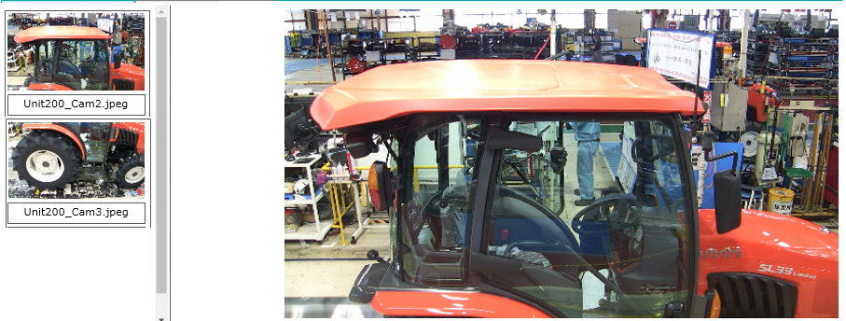

 | ■検査結果
 | 検査結果 |  |  | No. | 検査項目名 |  |  |  | 是正結果 |  | 不良タイプ |  |  | 是正タイプ |  |  | 是正コメント |  |  |  |  |  |  |  | 前回更新者 |  |  |  | 自由項目01 |  |  | 自由項目02 |  |  | 自由項目03 |  |  | 自由項目04 |  | 自由項目05 |  |  | ▲
 | OK |  |  | 1 | 型式ラベル-MRXXXX |  |  |  | - |  |  |  |  |  |  |  |  |  |  |  |  |  |  |  | BATCH
 | NG |  |  | 2 | クボタラベル |  |  |  | - |  |  |  |  |  |  |  |  |  |  |  |  |  |  |  | BATCH
 | OK |  |  | 3 | ロアリンク1 |  |  |  | - |  |  |  |  |  |  |  |  |  |  |  |  |  |  |  | BATCH
 | OK |  |  | 4 | ロアリンク2 |  |  |  | - |  |  |  |  |  |  |  |  |  |  |  |  |  |  |  | BATCH
 | OK |  |  | 5 | ロアリンク3 |  |  |  | - |  |  |  |  |  |  |  |  |  |  |  |  |  |  |  | BATCH
 | OK |  |  | 6 | ロアリンク4 |  |  |  | - |  |  |  |  |  |  |  |  |  |  |  |  |  |  |  | BATCH
 | OK |  |  | 7 | ロアリンク5 |  |  |  | - |  |  |  |  |  |  |  |  |  |  |  |  |  |  |  | BATCH
 | OK |  |  | 8 | ロアリンク6 |  |  |  | - |  |  |  |  |  |  |  |  |  |  |  |  |  |  |  | BATCH
 | OK |  |  | 9 | ロアリンク7 |  |  |  | - |  |  |  |  |  |  |  |  |  |  |  |  |  |  |  | BATCH
 | OK |  |  | 10 | ロアリンク8 |  |  |  | - |  |  |  |  |  |  |  |  |  |  |  |  |  |  |  | BATCH
 | OK |  |  | 11 | ロアリンク9 |  |  |  | - |  |  |  |  |  |  |  |  |  |  |  |  |  |  |  | BATCH
 | OK |  |  | 12 | ロアリンク10 |  |  |  | - |  |  |  |  |  |  |  |  |  |  |  |  |  |  |  | BATCH |  |  |  |  |  |  |  |  |  |  |  |  |  |  |  |  |  | ▼

 |  |  |  |  |  |  |  |  |  |  |  |  |  |  |  |  |  |  |  |  |  |  |  |  |  |  |  |  |  |  |  |  |  |  |  |  |  | 閉じる
ダブルクリック

 | 是正処置入力画面
 | 是正処置入力画面

 |  |  |  |  |  |  |  |  |  |  |  |  |  | 検査結果： | NG

 |  |  |  |  |  |  |  |  |  |  |  |  |  | 検査項目名： | クボタラベル

 |  |  |  |  |  |  |  |  |  |  |  |  |  | 是正結果： | OK |  |  | ▼

 |  |  |  |  |  |  |  |  |  |  |  |  |  | 不良タイプ： |  |  |  | ▼

 |  |  |  |  |  |  |  |  |  |  |  |  |  | 是正タイプ： | 誤検知 |  |  | ▼

 |  |  |  |  |  |  |  |  |  |  |  |  |  | 是正コメント：

 |  |  |  |  |  |  |  |  |  |  |  |  |  | 前回更新者： | BATCH

 |  |  |  |  |  |  |  |  |  |  |  |  |  | 今回更新者： | 山田 太郎

 |  |  |  |  |  |  |  |  |  |  |  |  |  |  |  |  |  |  |  |  |  |  |  |  | 更新 |  |  | 戻る

2 |  | フィールド定義
 | 是正処置入力製品検索画面 検索条件
 | No |  | 項目名 |  |  |  |  |  | 項目属性 |  |  | 入力必須 |  | データ型 |  |  | 全角入力 |  | 桁数 | 表示フォーマット |  |  |  |  |  | 初期値 |  |  |  | 備考

 | 1 |  | ライン |  |  |  |  |  | 単一選択 |  |  |  |  | プルダウン

 | 2 |  | ステーション |  |  |  |  |  | 単一選択 |  |  |  |  | プルダウン

 | 3 |  | 型式名 |  |  |  |  |  | ユーザ入力 |  |  |  |  | String |  |  |  |  | 20 |  |  |  |  |  |  | NULL(0x00)

 | 4 |  | 型式コード |  |  |  |  |  | ユーザ入力 |  |  |  |  | String |  |  |  |  | 13 |  |  |  |  |  |  | NULL(0x00)

 | 5 |  | 製品機番 |  |  |  |  |  | ユーザ入力 |  |  |  |  | String |  |  |  |  | 7 |  |  |  |  |  |  | NULL(0x00)

 | 6 |  | IDNO |  |  |  |  |  | ユーザ入力 |  |  |  |  | String |  |  |  |  | 7 |  |  |  |  |  |  | NULL(0x00)

 | 7 |  | 月度連番 |  |  |  |  |  | ユーザ入力 |  |  |  |  | String |  |  |  |  | 11 |  |  |  |  |  |  | NULL(0x00)

 | 8 |  | 検査結果 |  |  |  |  |  | 単一選択 |  |  |  |  | プルダウン |  |  |  |  |  |  |  |  |  |  |  | NULL(0x00)

 | 9 |  | 検査日 |  |  |  |  |  | 単一選択 |  |  |  |  | calendar |  |  |  |  |  | yyyy/MM/dd |  |  |  |  |  | From：本日の日付

 | 10 |  | 検索 |  |  |  |  |  | ボタン |  |  |  |  |  |  |  |  |  |  |  |  |  |  |  |  |  |  |  |  | ボタン押下時に検索処理を実施。 検索上限(4000件)を超える場合は検索処理を中断し、絞り込み条件の入力を促すメッセージを表示。 検索条件は全てAND検索。 検索結果0件の場合はポップアップ等表示せず0件で検索結果表示。

 | 是正処置入力製品検索画面 検索結果
 | No |  | 項目名 |  |  |  |  |  | 項目属性 |  |  | 入力必須 |  | データ型 |  |  | 全角入力 |  | 桁数 | 表示フォーマット |  |  |  |  |  | 初期値 |  |  |  | 備考

 | 1 |  | ライン |  |  |  |  |  | データ参照 |  |  |  |  | String |  |  |  |  | 10 |  |  |  |  |  |  |  |  |  |  | 画像解析グループ管理マスタ.ライン(TM_SQ_IMG_ANL_GROUP.MS_LINE)に紐づくライン名をラインマスタから取得。

 | 2 |  | ステーション |  |  |  |  |  | データ参照 |  |  |  |  | String |  |  |  |  | 20 |  |  |  |  |  |  |  |  |  |  | 画像解析グループ管理マスタ.ステーション(TM_SQ_IMG_ANL_GROUP.MS_STATION)に紐づくステーション名を表示。

 | 3 |  | 生産型式 |  |  |  |  |  | データ参照 |  |  |  |  | String |  |  |  |  | 18 |  |  |  |  |  |  |  |  |  |  | 画像解析結果管理T.型式コード（TT_SQ_IMG_ANL_RESULT.MODEL_CD）から取得。

 | 4 |  | 生産型式名 |  |  |  |  |  | データ参照 |  |  |  |  | String |  |  |  |  | 40 |  |  |  |  |  |  |  |  |  |  | 画像解析結果管理T.型式コード（TT_SQ_IMG_ANL_RESULT.MODEL_CD）に紐づく型式名を生産型式マスタ（VM_CC_PRODUCT_MODEL）から取得。

 | 5 |  | 製品機番 |  |  |  |  |  | データ参照 |  |  |  |  | String |  |  |  |  | 7 |  |  |  |  |  |  |  |  |  |  | 画像解析結果管理T.機番（TT_SQ_IMG_ANL_RESULT.SERIAL）から取得。

 | 6 |  | IDNO |  |  |  |  |  | データ参照 |  |  |  |  | String |  |  |  |  | 7 |  |  |  |  |  |  |  |  |  |  | 画像解析結果管理T.IDNO（TT_SQ_IMG_ANL_RESULT.IDNO）から取得。

 | 7 |  | 月度連番 |  |  |  |  |  | データ参照 |  |  |  |  | String |  |  |  |  | 11 |  |  |  |  |  |  |  |  |  |  | 画像解析結果管理T.月度連番（TT_SQ_IMG_ANL_RESULT.MONTHLY_SEQUENCE_NUMBER）から取得。

 | 8 |  | 来歴 |  |  |  |  |  | データ参照 |  |  |  |  | String |  |  |  |  | 2 |  |  |  |  |  |  |  |  |  |  | 画像解析結果管理T.来歴（TT_SQ_IMG_ANL_RESULT.RECORD_NO）から取得。

 | 9 |  | 検査結果 |  |  |  |  |  | データ参照 |  |  |  |  | String |  |  |  |  | 2 |  |  |  |  |  |  |  |  |  |  | 画像解析結果管理T.検査結果（TT_SQ_IMG_ANL_RESULT.ANL_RUSULT）から取得。 取得した数値を文字変換する必要はある。 0：スキップ 1：OK 2：NG 一ワークに複数検査項目があった場合、一つでもNGの項目があったらNGで表示する。

 | 10 |  | 検査日時 |  |  |  |  |  | データ参照 |  |  |  |  | date |  |  |  |  |  | yyyy/MM/dd HH:mm |  |  |  |  |  |  |  |  |  | 画像解析結果管理T.検査日時（TT_SQ_IMG_ANL_RESULT.ANL_DATE）から取得。

 | 是正処置入力検査結果一覧画面
 | No |  | 項目名 |  |  |  |  |  | 項目属性 |  |  | 入力必須 |  | データ型 |  |  | 全角入力 |  | 桁数 | 表示フォーマット |  |  |  |  |  | 初期値 |  |  |  | 備考

 | 1 |  | 画像サムネイル |  |  |  |  |  | データ参照 |  |  |  |  | 画像 |  |  |  |  |  |  |  |  |  |  |  |  |  |  |  | ファイルサーバーのプレビュー画像保存フォルダから取得。

 | 2 |  | 画像ファイル名 |  |  |  |  |  | データ参照 |  |  |  |  | String |  |  |  |  | 20 |  |  |  |  |  |  |  |  |  |  | ファイルサーバーのプレビュー画像保存フォルダから取得。

 | 3 |  | 画像 |  |  |  |  |  | データ参照 |  |  |  |  | 画像 |  |  |  |  |  |  |  |  |  |  |  |  |  |  |  | ファイルサーバーのプレビュー画像保存フォルダから取得。

 | 4 |  | 検査結果 |  |  |  |  |  | データ参照 |  |  |  |  | String |  |  |  |  | 2 |  |  |  |  |  |  |  |  |  |  | 画像解析結果管理T.検査結果（TT_SQ_IMG_ANL_RESULT.ANL_RUSULT）から取得。 取得した数値を文字変換する必要はある。 0：スキップ 1：OK 2：NG

 | 5 |  | No. |  |  |  |  |  | データ参照 |  |  |  |  | Long |  |  |  |  | 3 |  |  |  |  |  |  |  |  |  |  | 画像解析項目構成管理M.表示順（TM_SQ_IMG_ANL_ASY.DISPLAY_ORDER）で結果をソートした順番で再発番したものを表示する。

 | 6 |  | 検査項目名 |  |  |  |  |  | データ参照 |  |  |  |  | String |  |  |  |  | 40 |  |  |  |  |  |  |  |  |  |  | 画像解析項目構成管理M.画像解析項目コード（TM_SQ_IMG_ANL_ASY.IMG_ANL_ITEM_CD）に紐づく画像解析項目名（IMG_ANL_ITEM_NM）を画像解析項目管理M（TM_SQ_IMG_ANL_ITEM）から取得。

 | 7 |  | 是正結果 |  |  |  |  |  | データ参照 |  |  |  |  | String |  |  |  |  | 2 |  |  |  |  |  |  |  |  |  |  | 画像解析結果管理T.是正タイプ（TT_SQ_IMG_ANL_RESULT.CORRECTIVE_TYPE）を表示する。 1：OK 2：NG

 | 8 |  | 不良タイプ |  |  |  |  |  | データ参照 |  |  |  |  | String |  |  |  |  | 40 |  |  |  |  |  |  |  |  |  |  | 画像解析結果管理T.不良タイプコード（TT_SQ_IMG_ANL_RESULT.NG_TYPE_CD）を紐づくプルダウン項目名称（PULLDOWN_ITEM_NM）を画像解析プルダウン管理マスタ（TM_SQ_IMG_PULLDOWN_ITEM）から取得。

 | 9 |  | 是正タイプ |  |  |  |  |  | データ参照 |  |  |  |  | String |  |  |  |  | 40 |  |  |  |  |  |  |  |  |  |  | 画像解析結果管理T.是正タイプコード（TT_SQ_IMG_ANL_RESULT.CORRECTIVE_TYPE_CD）を紐づくプルダウン項目名称（PULLDOWN_ITEM_NM）を画像解析プルダウン管理マスタ（TM_SQ_IMG_PULLDOWN_ITEM）から取得。

 | 10 |  | 是正コメント |  |  |  |  |  | ユーザ入力 |  |  |  |  | String |  |  |  |  | 100 |  |  |  |  |  |  |  |  |  |  | 画像解析結果管理T.是正コメント（TT_SQ_IMG_ANL_RESULT.CORRECTIVE_COMMENT）から取得。

 | 10 |  | 前回更新者 |  |  |  |  |  | データ参照 |  |  |  |  | String |  |  |  |  | 20 |  |  |  |  |  |  |  |  |  |  | 画像解析結果管理T.更新者（TT_SQ_IMG_ANL_RESULT.UPDATE_BY）から取得。

 | 10 |  | 自由項目01 |  |  |  |  |  | データ参照 |  |  |  |  | String |  |  |  |  | 20 |  |  |  |  |  |  |  |  |  |  | 画像解析結果管理T.自由項目01（TT_SQ_IMG_ANL_RESULT.FREE_ITEM_01）から取得。

 | 10 |  | 自由項目02 |  |  |  |  |  | データ参照 |  |  |  |  | String |  |  |  |  | 20 |  |  |  |  |  |  |  |  |  |  | 画像解析結果管理T.自由項目02（TT_SQ_IMG_ANL_RESULT.FREE_ITEM_02）から取得。

 | 10 |  | 自由項目03 |  |  |  |  |  | データ参照 |  |  |  |  | String |  |  |  |  | 20 |  |  |  |  |  |  |  |  |  |  | 画像解析結果管理T.自由項目03（TT_SQ_IMG_ANL_RESULT.FREE_ITEM_03）から取得。

 | 10 |  | 自由項目04 |  |  |  |  |  | データ参照 |  |  |  |  | String |  |  |  |  | 20 |  |  |  |  |  |  |  |  |  |  | 画像解析結果管理T.自由項目04（TT_SQ_IMG_ANL_RESULT.FREE_ITEM_04）から取得。

 | 10 |  | 自由項目05 |  |  |  |  |  | データ参照 |  |  |  |  | String |  |  |  |  | 20 |  |  |  |  |  |  |  |  |  |  | 画像解析結果管理T.自由項目05（TT_SQ_IMG_ANL_RESULT.FREE_ITEM_05）から取得。

 | 11 |  | 検査結果へのダブルクリック |  |  |  |  |  | ボタン |  |  |  |  |  |  |  |  |  |  |  |  |  |  |  |  |  |  |  |  | 選択された行のデータに紐づく是正処置入力画面に遷移する。

 | 12 |  | 閉じる |  |  |  |  |  | ボタン |  |  |  |  |  |  |  |  |  |  |  |  |  |  |  |  |  |  |  |  | 是正処置入力検査結果一覧画面画面を閉じる。

 | 是正処置入力画面
 | No |  | 項目名 |  |  |  |  |  | 項目属性 |  |  | 入力必須 |  | データ型 |  |  | 全角入力 |  | 桁数 | 表示フォーマット |  |  |  |  |  | 初期値 |  |  |  | 備考

 | 1 |  | 検査結果 |  |  |  |  |  | データ参照 |  |  |  |  | String |  |  |  |  | 2 |  |  |  |  |  |  |  |  |  |  | 画像解析結果管理T.検査結果（TT_SQ_IMG_ANL_RESULT.ANL_RUSULT）から取得。 取得した数値を文字変換する必要はある。 0：NG 1：OK 2：スキップ

 | 2 |  | 検査項目名 |  |  |  |  |  | データ参照 |  |  |  |  | String |  |  | ○ |  | 40 |  |  |  |  |  |  |  |  |  |  | 画像解析項目構成管理M.画像解析項目コード（TM_SQ_IMG_ANL_ASY.IMG_ANL_ITEM_CD）に紐づく画像解析項目名（IMG_ANL_ITEM_NM）を画像解析項目管理M（TM_SQ_IMG_ANL_ITEM）から取得。

 | 3 |  | 是正結果 |  |  |  |  |  | 単一選択 |  |  | ○ |  | String |  |  |  |  |  |  |  |  |  |  |  |  |  |  |  | 0：NG 1：OK 2：スキップ

 | 4 |  | 不良タイプ |  |  |  |  |  | 単一選択 |  |  |  |  | String |  |  |  |  |  |  |  |  |  |  |  |  |  |  |  | 画像解析結果管理T.不良タイプコード（TT_SQ_IMG_ANL_RESULT.NG_TYPE_CD）を紐づくプルダウン項目名称（PULLDOWN_ITEM_NM）を画像解析プルダウン管理マスタ（TM_SQ_IMG_PULLDOWN_ITEM）から取得。

 | 5 |  | 是正タイプ |  |  |  |  |  | 単一選択 |  |  |  |  | String |  |  |  |  |  |  |  |  |  |  |  |  |  |  |  | 画像解析結果管理T.是正タイプコード（TT_SQ_IMG_ANL_RESULT.CORRECTIVE_TYPE_CD）を紐づくプルダウン項目名称（PULLDOWN_ITEM_NM）を画像解析プルダウン管理マスタ（TM_SQ_IMG_PULLDOWN_ITEM）から取得。

 | 6 |  | 是正コメント |  |  |  |  |  | ユーザ入力 |  |  |  |  | String |  |  | ○ |  | 100 |  |  |  |  |  |  |  |  |  |  | 画像解析結果管理T.是正コメント（TT_SQ_IMG_ANL_RESULT.CORRECTIVE_COMMENT）から取得。

 | 7 |  | 前回更新者 |  |  |  |  |  | データ参照 |  |  |  |  | String |  |  |  |  |  |  |  |  |  |  |  |  |  |  |  | 画像解析結果管理T.是正コメント（TT_SQ_IMG_ANL_RESULT.CORRECTIVE_COMMENT）から取得。

 | 8 |  | 今回更新者 |  |  |  |  |  | データ参照 |  |  |  |  | String |  |  |  |  |  |  |  |  |  |  |  |  |  |  |  | 今ログインしたユーザの名前をセッションから取得。

 | 9 |  | 更新 |  |  |  |  |  | ボタン |  |  |  |  |  |  |  |  |  |  |  |  |  |  |  |  |  |  |  |  | 画面に入力した情報をDBに更新する。

 | 10 |  | 戻る |  |  |  |  |  | ボタン |  |  |  |  |  |  |  |  |  |  |  |  |  |  |  |  |  |  |  |  | 更新を中止し、是正処置入力検査結果一覧画面に遷移する。

３ |  | 特記事項

 | FQDN：tsukuba.intra.kbt-global.com

